상품제안서
PGA 친환경그린 3단60완전자동 우산+150g면사타올세트 | 상품코드: F24246

 |  |  |  |  |  |  | 02-412-0044 | www.easy1.co.kr
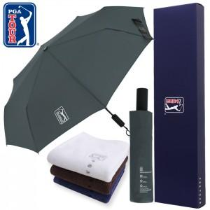

【상세/제작정보】 | ※ 타올자수인쇄 별도문의

【인쇄/포장옵션】 | 실크, 스티커, 원단인쇄 / 포장지포장

【공급단가】 | 수량 | 100~ | 300~ | 500~ | 1,000~ | 3,000~
*VAT별도 | 단가 | 16,500원 | 16,220원 | 15,800원 | 15,520원 | 15,100원

【상품 URL】 | https://dev.easy1.co.kr:443/src/goods_detail.php?gdno=24246

